GUÍA ESCALERAS
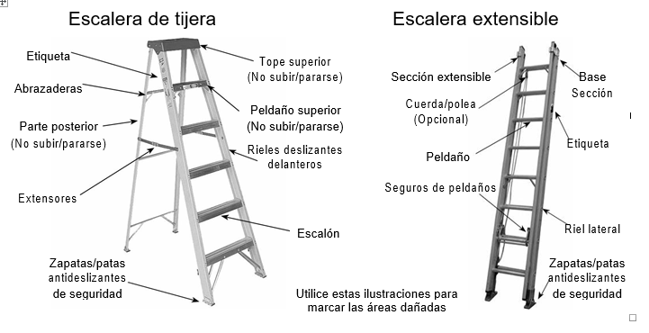
Escuela Tecnológica Instituto Técnico Central | INSPECCIÓN ESCALERA PORTÁTIL | CÓDIGO: SST-FO-03
 |  | VERSIÓN: 2
 |  | VIGENCIA: 2023-10-25
 |  | PÁGINA: 1 de 2

Elementos a revisar de la escalera portátil

